GATE

SEADAP - 2023

PROJETOS APROVADOS MAIO/2023

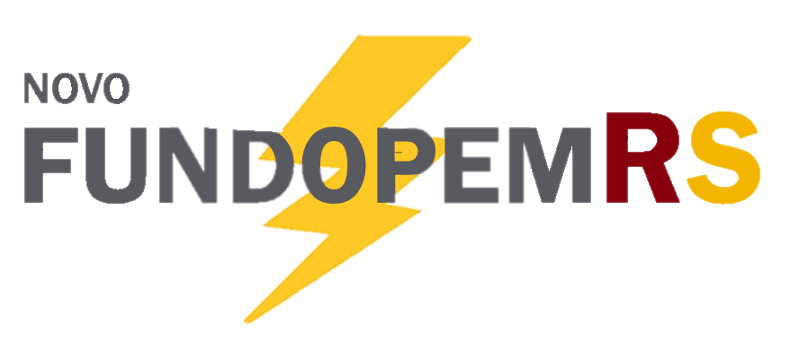 | Nº | Empresa | Investimento | Empregos | Porte | Categoria | Município | Corede | Modalidade | Projeto
 | 1 | COOPERATIVA VINÍCOLA AURORA LTDA. | R$ 38,536,950.00 | 5 | Grande | Vitivinicultura | Bento Gonçalves | Serra | Tradicional | Expansão da cooperativa com aumento aproximado de 25% da capacidade produtiva anual instalada, e de armazenagem de sucos e vinhos.
 | 2 | COTRIJUC - COOPERATIVA AGROPECUÁRIA JÚLIO DE CASTILHOS | R$ 19,343,512.00 | 35 | Grande | Alimentos | Júlio de Castilhos | Central | Tradicional | Expansão da empresa com a construção de uma nova indústria de suplementos minerais e rações para ruminantes, com capacidade de produção de 24ton/hora.
 | 3 | DUBAI INDÚSTRIA E COMÉRCIO DE PRODUTOS ALIMENTÍCIOS LTDA. | R$ 4,478,275.00 | 1 | Médio | Biocombustíveis, Grãos e Cereais | Ijuí | Noroeste Colonial | Tradicional | Expansão da sua capacidade produtiva atual na linha de produtos de aveia e linhaça, em que serão instalados uma linha de moagem de aveia em flocos com capacidade para 1.000 kg/h e equipamentos para o processo produtivo.
 | 4 | ECOVALE INDÚSTRIA DE PLÁSTICOS LTDA. | R$ 2,966,910.70 | 16 | Pequeno | Petroquímica, plásticos e borracha | Estrela | Vale do Taquari | Tradicional | Ampliação da capacidade de produção para a fabricação de perfis em WPC (composto de madeira plástica) e implantação de nova linha de montagem de kit portas.
 | 5 | G PANIZ INDÚSTRIA DE EQUIPAMENTOS PARA ALIMENTAÇÃO LTDA. | R$ 20,229,798.36 | 5 | Médio | Metal-mecânico | Caxias do Sul | Serra | Express | Aumento da capacidade produtiva através do investimento em um maior grau de automação, principalmente, na produção de linhas de fornos e câmaras climáticas.
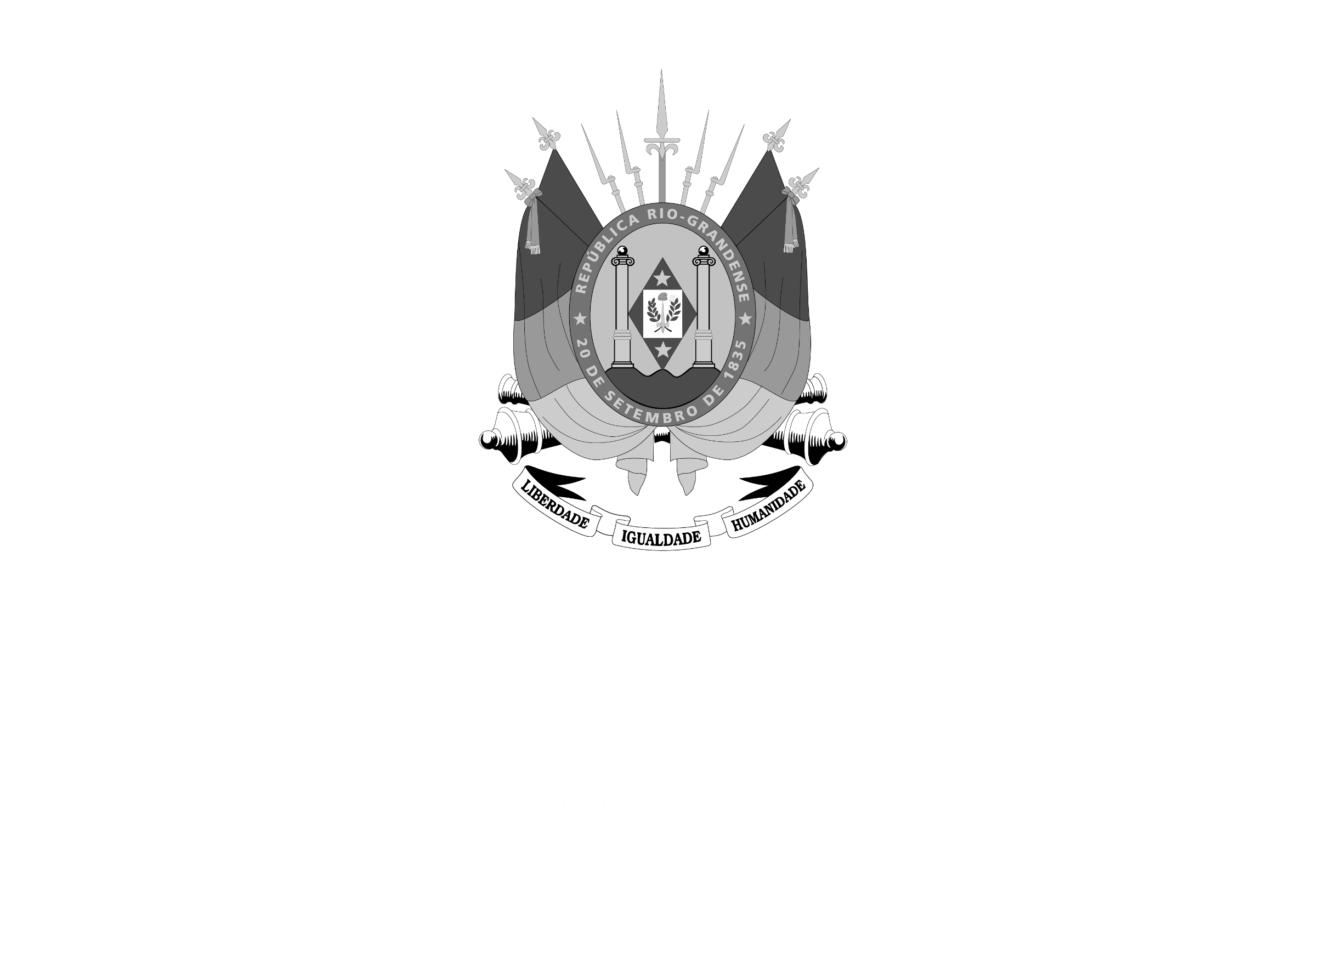

 | 6 | HDA INDÚSTRIA E COMÉRCIO DE COMPONENTES ELETRÔNICOS LTDA. | R$ 3,751,581.00 | 7 | Médio | Eletroeletrônico | Vale Real | Vale do Caí | Tradicional | Relocalização da empresa com objetivo de ampliar a capacidade produtiva, incrementar qualidade aos seus produtos e promover possibilidades em relação ao desenvolvimento de novas soluções.
 | 7 | JOHN DEERE BRASIL LTDA. | R$ 145,177,598.16 | 152 | Grande | Bens de Capital | Horizontina | Fronteira Noroeste | Tradicional | Expansão da empresa com aumento da capacidade anual produtiva na ordem de 500 colheitadeiras e 950 plataformas de corte, além de melhoria na estruturação de sua instalação fabril.
 | 8 | MS INDÚSTRIA METAL MECÂNICA LTDA. | R$ 6,241,258.80 | 5 | Médio | Metal-mecânico | Farroupilha | Serra | Express | Expansão com a aquisição de novas máquinas e equipamentos para o processo de produção de peças, e componentes para máquinas e equipamentos das linhas rodoviária, agrícola e elevadores de carga.
 | 9 | SGM INDÚSTRIA DE COSMÉTICOS LTDA. | R$ 992,799.52 | 5 | Médio | Outros Setores | Encantado | Vale do Taquari | Express | Expansão da empresa com ampliação e modernização da linha de produção de produtos de higiene e cosméticos.
 | 10 | VACCARO INDÚSTRIA DE DERIVADOS VEGETAIS LTDA. | R$ 7,800,000.00 | 8 | Médio | Biocombustíveis, Grãos e Cereais | Erechim | Norte | Tradicional | Aumento do processamento de grãos, o que possibilitará a empresa a trabalhar com a produção de farelo de soja semi-integral extrusado e com a soja desativada de forma simultânea.
Fonte: SEADAP - Sistema Estadual para Atração e Desenvolvimentos de Atividades Produtivas |  |  | R$ 249,518,683.54 | 239

 | Nº | Empresa | Investimento | Empregos | Porte | Categoria | Distrito Industrial | Corede | Incentivo | Projeto
 | 1 | FUNDIÇÃO CIRON LTDA. | R$ 70,000,000.00 | 140 | Grande | Metal-mecânico | Alvorada | Metropolitano do Delta do Jacuí | PROEDI | Implantação de uma planta industrial de fundição de ferro, pintura e usinagem, para atender a demanda por componentes do mercado automotivo e agrícola brasileiro.
Fonte: SEADAP - Sistema Estadual para Atração e Desenvolvimentos de Atividades Produtivas

JANEIRO a MAIO/2023 |  |  |  |  |  | PROTOCOLO DE INTENÇÕES | TOTAL JANEIRO A MAIO/2023

 |  | INVESTIMENTO TOTAL | R$ 1,569,906,254.15 | R$ 121,842,565.00 |  | R$ 348,522,741.59 | R$ 2,040,271,560.74
 |  | EMPREGOS TOTAIS | 1,541 | 445 |  | 20 | 2,006
 |  | QUANTIDADE DE PROJETOS | 56 | 4 |  | 6 | 66

